15.07
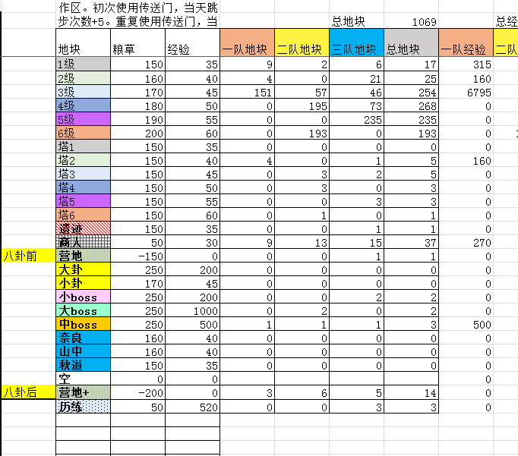
八卦路线 |  |  |  |  | 八卦前亏损 |  | 3819.7726682 | 收尾路线 |  |  |  |  |  |  |  | 全局统计
行动 |  |  | 统计 |  |  |  |  | 行动 |  |  | 统计 |  |  |  |  | 总经验 | 64590 |  | 地块 | 粮草 | 经验 | 八卦前亏损 | 总数 | 占领数 | 前期 | 收尾 | 中期
一队 | 二队 | 三队 |  | 一队 | 二队 | 三队 | 总 | 一队 | 二队 | 三队 |  | 一队 | 二队 | 三队 | 总 | 天数 | 90 |  | 1级 | 150 | 35 | 44.222109392 |  | 27 | 23 | 4 | 0
1级 | 1级 | 1级 | 跳步 | 0 | 5 | 14 | 19 | 1级 | 2级 | 塔2 | 跳步 | 3 | 5 | 20 | 28 | 周数 | 14 |  | 2级 | 160 | 40 | 39.110982163 |  | 49 | 15 | 34 | 0
1级 | 1级 | 1级 | 消耗粮草 | 800 | 4410 | 12590 | 17800 | 1级 | 2级 | 2级 | 消耗粮草 | 3576 | 648 | 912 | 5136 | 种植粮草 | 6000 |  | 3级 | 170 | 45 | 34 |  | 203 | 50 | 0 | 153
1级 | 1级 | 1级 | 获得经验 | 205 | 1510 | 3850 | 5565 | 商人 | 营地+ | 2级 | 获得经验 | 1825 | 240 | 235 | 2300 | 总粮草 | 149200 |  | 4级 | 180 | 50 | 36 | 269 | 269 | 5 | 0 | 264
1级 | 1级 | 商人 | 步数 | 6 | 31 | 78 | 115 | 1级 | 2级 | 2级 | 步数 | 37 | 7 | 6 | 50 | 中期跳步 | 0 |  | 5级 | 190 | 55 | 38 | 235 | 235 | 0 | 0 | 235
1级 | 1级 | 1级 | 飞雷神 | 0 | 0 | 1 | 1 | 2级 | 2级 | 2级 | 飞雷神 | 2 | 0 | 0 | 2 | 剩余粮草 | 0 |  | 6级 | 200 | 60 |  | 191 | 191 | 0 | 0 | 191
商人 | 1级 | 1级 |  |  |  |  |  | 商人 | 2级 | 空 | 性价比 | 0.51034675615 | 0.37037037037 | 0.2576754386 | 0.44781931464 |  |  |  | 塔1 | 150 | 35 | 44.222109392 | 5 | 0 | 0 | 0 | 0 | 3 | 2
空 | 空 | 1级 |  |  |  |  |  | 2级 | 2级 | 1级 |  |  |  |  |  |  |  |  | 塔2 | 150 | 40 | 29.110982163 | 6 | 2 | 1 | 1 | 0 | 4 | 2
空 | 1级 | 2级 |  |  |  |  |  | 营地+ | 空 | 空 |  |  |  |  | 22936 |  |  |  | 塔3 | 150 | 45 | 13.999854933 | 6 | 6 | 2 | 0 | 4 | 4 | 2
空 | 商人 | 2级 |  |  |  |  |  | 2级 | 空 | 空 |  |  |  |  | 7865 |  |  |  | 塔4 | 150 | 50 |  | 3 | 3 | 0 | 0 | 3 | 3
空 | 1级 | 2级 |  |  |  |  |  | 2级 | 空 | 空 |  |  |  |  |  |  |  |  | 塔5 | 150 | 55 |  | 3 | 3 | 0 | 0 | 3 | 3
空 | 1级 | 2级 |  |  |  |  |  | 2级 | 空 | 空 |  |  |  |  |  |  | 135880 |  | 塔6 | 150 | 60 |  | 1 | 1 | 0 | 0 | 1 | 1
空 | 1级 | 商人 |  |  |  |  |  | 2级 | 空 | 空 |  |  |  |  |  |  | 16985 |  | 遗迹 | 150 | 35 | 44.222109392 |  | 0 | 0 | 0 | 0
空 | 商人 | 2级 |  |  |  |  |  | 历练 | 空 | 空 |  |  |  |  |  |  |  |  | 商人 | 50 | 30 | 10 | 40 | 40 | 10 | 8 | 22
空 | 1级 | 2级 |  |  |  |  |  | 2级 | 空 | 空 |  |  |  |  |  |  |  |  | 营地 | -150 | 0 | 10 | 1 | 1 | 1 | 0 | 0
空 | 1级 | 商人 |  |  |  |  |  | 商人 | 空 | 空 |  |  |  |  |  |  |  |  | 大卦 | 250 | 300 |  | 2 | 2 | 2 | 0 | 0
空 | 2级 | 3级 |  |  |  |  |  | 空 | 空 | 空 |  |  |  |  |  |  |  |  | 3级卦 | 170 | 45 |  | 4 | 4 | 4 | 0 | 0
空 | 2级 | 3级 |  |  |  |  |  | 2级 | 空 | 空 |  |  |  |  |  |  |  |  | 巨卦 | 250 | 400 |  | 1 | 1 | 1 | 0 | 0
空 | 营地 | 3级 |  |  |  |  |  | 2级 | 空 | 空 |  |  |  |  |  |  |  |  | 大boss | 250 | 1000 |  | 2 | 2 | 0 | 0 | 2
空 | 2级 | 3级 |  |  |  |  |  | 2级 | 空 | 空 |  |  |  |  |  |  |  |  | 中boss | 250 | 500 |  | 2 | 2 | 0 | 0 | 2
空 | 空 | 3级 |  |  |  |  |  | 2级 | 空 | 空 |  |  |  |  |  |  |  |  | 4级卦 | 180 | 50 | 28.888727704 | 1 | 1 | 1 | 0 | 0
空 | 2级 | 商人 |  |  |  |  |  | 商人 | 空 | 空 |  |  |  |  |  |  |  |  | 山中 | 160 | 40 | 39.110982163 | 0 | 0 | 0 | 0 | 0
空 | 2级 | 3级 |  |  |  |  |  | 2级 | 空 | 空 |  |  |  |  |  |  |  |  | 秋道 | 150 | 35 | 44.222109392 | 0 | 0 | 0 | 0 | 0
空 | 商人 | 塔3 |  |  |  |  |  | 商人 | 空 | 空 |  |  |  |  |  |  |  |  | 空 | 0 | 0 | 0 | 0 | 0
空 | 2级 | 3级 |  |  |  |  |  | 2级 | 空 | 空 |  |  |  |  |  |  |  |  | 营地+ | -200 | 0 |  | 14 | 14 | 0 | 2 | 12
空 | 塔2 | 3级 |  |  |  |  |  | 2级 | 空 | 空 |  |  |  |  |  |  |  |  | 历练 | 50 | 520 | 10 | 3 | 3 | 0 | 1 | 2
空 | 2级 | 3级 |  |  |  |  |  | 2级 | 空 | 空
空 | 2级 | 塔3 |  |  |  |  |  | 2级 | 空 | 空
空 | 2级 | 3级 |  |  |  |  |  | 商人 | 空 | 空 |  |  |  |  |  |  |  |  |  |  |  |  |  | 1059 |  |  | 894
空 | 4级 | 3级 |  |  |  |  |  | 空 | 空 | 空 |  |  |  |  |  | 使用说明 | 1 | 绿色格子需要手动填写
空 | 4级 | 3级卦 |  |  |  |  |  | 2级 | 空 | 空 |  |  |  |  |  |  | 2 | 在R列填写赛季基本信息
空 | 4级 | 3级 |  |  |  |  |  | 2级 | 空 | 空 |  |  |  |  |  |  | 3 | 统计重要地块个数，填入X列
空 | 4级 | 3级 |  |  |  |  |  | 商人 | 空 | 空 |  |  |  |  |  |  | 4 | 规划八卦以及收尾路线，填入ABC，FGH列，填写跳步和传送次数
空 | 巨卦 | 3级 |  |  |  |  |  | 2级 | 空 | 空 |  |  |  |  |  |  |  | note：八卦路线为拿满八卦之前的路线，收尾路线原则上不包括任何三级地
空 | 空 | 3级 |  |  |  |  |  | 2级 | 空 | 空 |  |  |  |  |  |  | 5 | 统计确定需要占领的各种地块个数，填入Y列
空 | 空 | 3级 |  |  |  |  |  | 2级 | 空 | 空 |  |  |  |  |  |  | 6 | 根据剩余粮草，调整占领的三级地个数，直至粮草小于136
空 | 空 | 3级 |  |  |  |  |  | 2级 | 空 | 空 |  |  |  |  |  |  | 7 | 对路线进行最终微调
空 | 空 | 3级 |  |  |  |  |  | 2级 | 空 | 空
空 | 空 | 3级卦 |  |  |  |  |  | 2级 | 空 | 空
空 | 空 | 空 |  |  |  |  |  | 商人 | 空 | 空
空 | 空 | 3级 | 1 |  |  |  |  | 空 | 空 | 空
空 | 空 | 3级 |  |  |  |  |  | 空 | 空 | 空
空 | 空 | 3级卦 |  |  |  |  |  | 空 | 空 | 空
空 | 空 | 3级 |  |  |  |  |  | 空 | 空 | 空
空 | 空 | 3级 |  |  |  |  |  | 空 | 空 | 空
空 | 空 | 3级 |  |  |  |  |  | 空 | 空 | 空
空 | 空 | 3级 |  |  |  |  |  | 空 | 空 | 空
空 | 空 | 商人 |  |  |  |  |  | 空 | 空 | 空
空 | 空 | 3级 |  |  |  |  |  | 空 | 空 | 空
空 | 空 | 3级 |  |  |  |  |  | 空 | 空 | 空
空 | 空 | 3级 |  |  |  |  |  | 空 | 空 | 空
空 | 空 | 3级 |  |  |  |  |  | 空 | 空 | 空
空 | 空 | 3级 |  |  |  |  |  | 空 | 空 | 空
空 | 空 | 商人 |  |  |  |  |  | 空 | 空 | 空
空 | 空 | 3级 |  |  |  |  |  | 空 | 空 | 空
空 | 空 | 大卦 |  |  |  |  |  | 空 | 空 | 空
空 | 空 | 3级 |  |  |  |  |  | 空 | 空 | 空
空 | 空 | 3级 |  |  |  |  |  | 空 | 空 | 空
空 | 空 | 3级 |  |  |  |  |  | 空 | 空 | 空
空 | 空 | 3级 |  |  |  |  |  | 空 | 空 | 空
空 | 空 | 3级 |  |  |  |  |  | 空 | 空 | 空
空 | 空 | 3级 |  |  |  |  |  | 空 | 空 | 空
空 | 空 | 4级 |  |  |  |  |  | 空 | 空 | 空
空 | 空 | 4级卦 |  |  |  |  |  | 空 | 空 | 空
空 | 空 | 3级 |  |  |  |  |  | 空 | 空 | 空
空 | 空 | 3级 |  |  |  |  |  | 空 | 空 | 空
空 | 空 | 3级 |  |  |  |  |  | 空 | 空 | 空
空 | 空 | 3级 |  |  |  |  |  | 空 | 空 | 空
空 | 空 | 3级 |  |  |  |  |  | 空 | 空 | 空
空 | 空 | 大卦 |  |  |  |  |  | 空 | 空 | 空
空 | 空 | 空 |  |  |  |  |  | 空 | 空 | 空
空 | 空 | 3级 |  |  |  |  |  | 空 | 空 | 空
空 | 空 | 3级 |  |  |  |  |  | 空 | 空 | 空
空 | 空 | 3级 |  |  |  |  |  | 空 | 空 | 空
空 | 空 | 3级 |  |  |  |  |  | 空 | 空 | 空
空 | 空 | 3级 |  |  |  |  |  | 空 | 空 | 空
空 | 空 | 3级 |  |  |  |  |  | 空 | 空 | 空
空 | 空 | 3级 |  |  |  |  |  | 空 | 空 | 空
空 | 空 | 3级 |  |  |  |  |  | 空 | 空 | 空
空 | 空 | 3级 |  |  |  |  |  | 空 | 空 | 空
空 | 空 | 3级卦 |  |  |  |  |  | 空 | 空 | 空
空 | 空 | 空 |  |  |  |  |  | 空 | 空 | 空
空 | 空 | 空 |  |  |  |  |  | 空 | 空 | 空
空 | 空 | 空 |  |  |  |  |  | 空 | 空 | 空
空 | 空 | 空 |  |  |  |  |  | 空 | 空 | 空
空 | 空 | 空 |  |  |  |  |  | 空 | 空 | 空
空 | 空 | 空 |  |  |  |  |  | 空 | 空 | 空
空 | 空 | 空 |  |  |  |  |  | 空 | 空 | 空
空 | 空 | 空 |  |  |  |  |  | 空 | 空 | 空
空 | 空 | 空 |  |  |  |  |  | 空 | 空 | 空
空 | 空 | 空 |  |  |  |  |  | 空 | 空 | 空
空 | 空 | 空 |  |  |  |  |  | 空 | 空 | 空
空 | 空 | 空 |  |  |  |  |  | 空 | 空 | 空
空 | 空 | 空 |  |  |  |  |  | 空 | 空 | 空
空 | 空 | 空 |  |  |  |  |  | 空 | 空 | 空
空 | 空 | 空 |  |  |  |  |  | 空 | 空 | 空
空 | 空 | 空 |  |  |  |  |  | 空 | 空 | 空
空 | 空 | 空 |  |  |  |  |  | 空 | 空 | 空

15.02
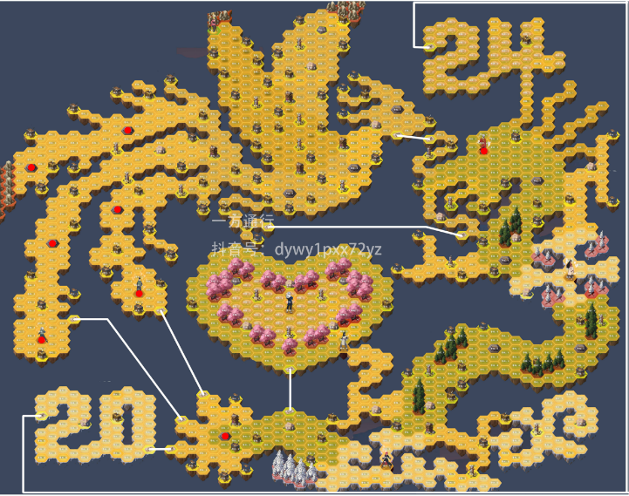
八卦路线 |  |  |  |  | 八卦前亏损 |  | 3916.882925 | 收尾路线 |  |  |  |  |  |  |  | 全局统计
行动 |  |  | 统计 |  |  |  |  | 行动 |  |  | 统计 |  |  |  |  | 总经验 | 26970 |  | 地块 | 粮草 | 经验 | 八卦前亏损 | 总数 | 占领数 | 前期 | 收尾 | 中期
一队 | 二队 | 三队 |  | 一队 | 二队 | 三队 | 总 | 一队 | 二队 | 三队 |  | 一队 | 二队 | 三队 | 总 | 天数 | 90 |  | 1级 | 150 | 35 | 44.222109392 |  | 14 | 18 | 0 | -4
1级 | 1级 | 2级 | 跳步 | 1 | 5 | 14 | 20 | 空 | 空 | 空 | 跳步 | 0 | 0 | 0 | 0 | 周数 | 14 |  | 2级 | 160 | 40 | 39.110982163 |  | 32 | 25 | 0 | 7
1级 | 1级 | 2级 | 消耗粮草 | 3610 | 4430 | 10210 | 18250 | 空 | 空 | 空 | 消耗粮草 | 0 | 0 | 0 | 0 | 种植粮草 | 6000 |  | 3级 | 170 | 45 | 34 |  | 233 | 47 | 0 | 186
1级 | 2级 | 1级 | 获得经验 | 970 | 1515 | 3180 | 5665 | 空 | 空 | 空 | 获得经验 | 0 | 0 | 0 | 0 | 总粮草 | 149200 |  | 4级 | 180 | 50 | 36 | 269 |  | 5 | 0 | -5
1级 | 2级 | 1级 | 步数 | 23 | 30 | 64 | 117 | 空 | 空 | 空 | 步数 | 0 | 0 | 0 | 0 | 中期跳步 | 0 |  | 5级 | 190 | 55 | 38 | 235 |  | 0 | 0 | 0
1级 | 2级 | 1级 | 飞雷神 | 1 | 0 | 0 | 1 | 空 | 空 | 空 | 飞雷神 | 0 | 0 | 0 | 0 | 剩余粮草 | 104638 |  | 6级 | 200 | 60 |  | 191 |  | 0 | 0 | 0
商人 | 2级 | 商人 |  |  |  |  |  | 空 | 空 | 空 | 性价比 | #DIV/0! | #DIV/0! | #DIV/0! | #DIV/0! |  |  |  | 塔1 | 150 | 35 | 44.222109392 | 5 | 0 | 0 | 0 | 0 | 3 | 2
空 | 空 | 1级 |  |  |  |  |  | 空 | 空 | 空 |  |  |  |  |  |  |  |  | 塔2 | 150 | 40 | 29.110982163 | 6 | 2 | 2 | 0 | 0 | 4 | 2
3级 | 2级 | 1级 |  |  |  |  |  | 空 | 空 | 空 |  |  |  |  | 18250 |  |  |  | 塔3 | 150 | 45 | 13.999854933 | 6 | 6 | 2 | 0 | 4 | 4 | 2
塔3 | 2级 | 商人 |  |  |  |  |  | 空 | 空 | 空 |  |  |  |  | 5665 |  |  |  | 塔4 | 150 | 50 |  | 3 | 3 | 0 | 0 | 3 | 3
3级 | 2级 | 1级 |  |  |  |  |  | 空 | 空 | 空 |  |  |  |  |  |  |  |  | 塔5 | 150 | 55 |  | 3 | 3 | 0 | 0 | 3 | 3
3级 | 1级 | 1级 |  |  |  |  |  | 空 | 空 | 空 |  |  |  |  |  |  | 135880 |  | 塔6 | 150 | 60 |  | 1 | 1 | 0 | 0 | 1 | 1
3级 | 商人 | 1级 |  |  |  |  |  | 空 | 空 | 空 |  |  |  |  |  |  | 16985 |  | 遗迹 | 150 | 35 | 44.222109392 |  | 0 | 0 | 0 | 0
塔3 | 1级 | 2级 |  |  |  |  |  | 空 | 空 | 空 |  |  |  |  |  |  |  |  | 商人 | 50 | 30 | 10 | 40 | 40 | 9 | 0 | 31
3级 | 1级 | 2级 |  |  |  |  |  | 空 | 空 | 空 |  |  |  |  |  |  |  |  | 营地 | -150 | 0 | 10 | 3 | 3 | 1 | 0 | 2
3级 | 2级 | 2级 |  |  |  |  |  | 空 | 空 | 空 |  |  |  |  |  |  |  |  | 大卦 | 250 | 300 |  | 2 | 2 | 2 | 0 | 0
3级卦 | 2级 | 2级 |  |  |  |  |  | 空 | 空 | 空 |  |  |  |  |  |  |  |  | 3级卦 | 170 | 45 |  | 4 | 4 | 4 | 0 | 0
3级 | 营地 | 商人 |  |  |  |  |  | 空 | 空 | 空 |  |  |  |  |  |  |  |  | 巨卦 | 250 | 400 |  | 1 | 1 | 1 | 0 | 0
3级 | 2级 | 2级 |  |  |  |  |  | 空 | 空 | 空 |  |  |  |  |  |  |  |  | 大boss | 250 | 1000 |  | 2 | 2 | 0 | 0 | 2
3级 | 空 | 2级 |  |  |  |  |  | 空 | 空 | 空 |  |  |  |  |  |  |  |  | 中boss | 250 | 500 |  | 2 | 2 | 0 | 0 | 2
3级 | 2级 | 商人 |  |  |  |  |  | 空 | 空 | 空 |  |  |  |  |  |  |  |  | 4级卦 | 180 | 50 | 28.888727704 | 1 | 1 | 1 | 0 | 0
3级 | 2级 | 2级 |  |  |  |  |  | 空 | 空 | 空 |  |  |  |  |  |  |  |  | 山中 | 160 | 40 | 39.110982163 | 0 | 0 | 0 | 0 | 0
3级 | 商人 | 塔2 |  |  |  |  |  | 空 | 空 | 空 |  |  |  |  |  |  |  |  | 秋道 | 150 | 35 | 44.222109392 | 0 | 0 | 0 | 0 | 0
3级 | 2级 | 3级 |  |  |  |  |  | 空 | 空 | 空 |  |  |  |  |  |  |  |  | 空 | 0 | 0 | 0 | 0 | 0
3级卦 | 塔2 | 3级 |  |  |  |  |  | 空 | 空 | 空 |  |  |  |  |  |  |  |  | 营地+ | -200 | 0 |  | 12 | 12 | 0 | 0 | 12
空 | 2级 | 3级 |  |  |  |  |  | 空 | 空 | 空 |  |  |  |  |  |  |  |  | 历练 | 50 | 520 | 10 | 3 | 3 | 0 | 0 | 3
空 | 2级 | 商人 |  |  |  |  |  | 空 | 空 | 空
空 | 2级 | 3级 |  |  |  |  |  | 空 | 空 | 空
空 | 4级 | 3级 |  |  |  |  |  | 空 | 空 | 空 |  |  |  |  |  |  |  |  |  |  |  |  |  | 364 |  |  | 247
空 | 4级 | 3级卦 |  |  |  |  |  | 空 | 空 | 空 |  |  |  |  |  | 使用说明 | 1 | 绿色格子需要手动填写
空 | 4级 | 3级 |  |  |  |  |  | 空 | 空 | 空 |  |  |  |  |  |  | 2 | 在R列填写赛季基本信息
空 | 4级 | 3级 |  |  |  |  |  | 空 | 空 | 空 |  |  |  |  |  |  | 3 | 统计重要地块个数，填入X列
空 | 巨卦 | 3级 |  |  |  |  |  | 空 | 空 | 空 |  |  |  |  |  |  | 4 | 规划八卦以及收尾路线，填入ABC，FGH列，填写跳步和传送次数
空 | 空 | 3级 |  |  |  |  |  | 空 | 空 | 空 |  |  |  |  |  |  |  | note：八卦路线为拿满八卦之前的路线，收尾路线原则上不包括任何三级地
空 | 空 | 商人 |  |  |  |  |  | 空 | 空 | 空 |  |  |  |  |  |  | 5 | 统计确定需要占领的各种地块个数，填入Y列
空 | 空 | 3级 |  |  |  |  |  | 空 | 空 | 空 |  |  |  |  |  |  | 6 | 根据剩余粮草，调整占领的三级地个数，直至粮草小于136
空 | 空 | 3级 |  |  |  |  |  | 空 | 空 | 空 |  |  |  |  |  |  | 7 | 对路线进行最终微调
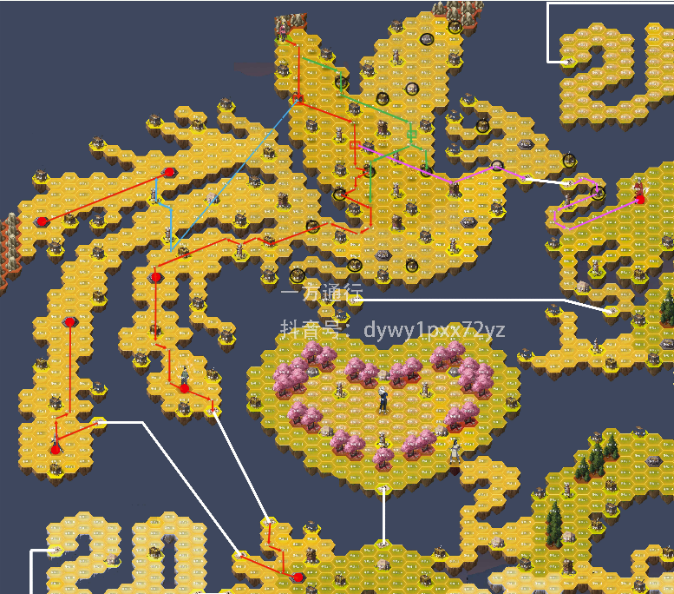
空 | 空 | 3级 |  |  |  |  |  | 空 | 空 | 空
空 | 空 | 3级 |  |  |  |  |  | 空 | 空 | 空
空 | 空 | 3级 |  |  |  |  |  | 空 | 空 | 空
空 | 空 | 大卦 | 1 |  |  |  |  | 空 | 空 | 空
空 | 空 | 3级 |  |  |  |  |  | 空 | 空 | 空
空 | 空 | 3级 |  |  |  |  |  | 空 | 空 | 空
空 | 空 | 3级 |  |  |  |  |  | 空 | 空 | 空
空 | 空 | 3级 |  |  |  |  |  | 空 | 空 | 空
空 | 空 | 3级 |  |  |  |  |  | 空 | 空 | 空
空 | 空 | 3级 |  |  |  |  |  | 空 | 空 | 空
空 | 空 | 4级 |  |  |  |  |  | 空 | 空 | 空
空 | 空 | 4级卦 |  |  |  |  |  | 空 | 空 | 空
空 | 空 | 3级 |  |  |  |  |  | 空 | 空 | 空
空 | 空 | 3级 |  |  |  |  |  | 空 | 空 | 空
空 | 空 | 3级 |  |  |  |  |  | 空 | 空 | 空
空 | 空 | 3级 |  |  |  |  |  | 空 | 空 | 空
空 | 空 | 3级 |  |  |  |  |  | 空 | 空 | 空
空 | 空 | 大卦 |  |  |  |  |  | 空 | 空 | 空
空 | 空 | 空 |  |  |  |  |  | 空 | 空 | 空
空 | 空 | 3级 |  |  |  |  |  | 空 | 空 | 空
空 | 空 | 3级 |  |  |  |  |  | 空 | 空 | 空
空 | 空 | 3级 |  |  |  |  |  | 空 | 空 | 空
空 | 空 | 3级 |  |  |  |  |  | 空 | 空 | 空
空 | 空 | 3级 |  |  |  |  |  | 空 | 空 | 空
空 | 空 | 3级 |  |  |  |  |  | 空 | 空 | 空
空 | 空 | 3级 |  |  |  |  |  | 空 | 空 | 空
空 | 空 | 3级 |  |  |  |  |  | 空 | 空 | 空
空 | 空 | 3级 |  |  |  |  |  | 空 | 空 | 空
空 | 空 | 3级卦 |  |  |  |  |  | 空 | 空 | 空
空 | 空 | 空 |  |  |  |  |  | 空 | 空 | 空
空 | 空 | 空 |  |  |  |  |  | 空 | 空 | 空
空 | 空 | 空 |  |  |  |  |  | 空 | 空 | 空
空 | 空 | 空 |  |  |  |  |  | 空 | 空 | 空
空 | 空 | 空 |  |  |  |  |  | 空 | 空 | 空
空 | 空 | 空 |  |  |  |  |  | 空 | 空 | 空
空 | 空 | 空 |  |  |  |  |  | 空 | 空 | 空
空 | 空 | 空 |  |  |  |  |  | 空 | 空 | 空
空 | 空 | 空 |  |  |  |  |  | 空 | 空 | 空
空 | 空 | 空 |  |  |  |  |  | 空 | 空 | 空
空 | 空 | 空 |  |  |  |  |  | 空 | 空 | 空
空 | 空 | 空 |  |  |  |  |  | 空 | 空 | 空
空 | 空 | 空 |  |  |  |  |  | 空 | 空 | 空
空 | 空 | 空 |  |  |  |  |  | 空 | 空 | 空
空 | 空 | 空 |  |  |  |  |  | 空 | 空 | 空
空 | 空 | 空 |  |  |  |  |  | 空 | 空 | 空
空 | 空 | 空 |  |  |  |  |  | 空 | 空 | 空
空 | 空 | 空 |  |  |  |  |  | 空 | 空 | 空
空 | 空 | 空 |  |  |  |  |  | 空 | 空 | 空
空 | 空 | 空 |  |  |  |  |  | 空 | 空 | 空
空 | 空 | 空 |  |  |  |  |  | 空 | 空 | 空
空 | 空 | 空 |  |  |  |  |  | 空 | 空 | 空
空 | 空 | 空 |  |  |  |  |  | 空 | 空 | 空
空 | 空 | 空 |  |  |  |  |  | 空 | 空 | 空
空 | 空 | 空 |  |  |  |  |  | 空 | 空 | 空
空 | 空 | 空 |  |  |  |  |  | 空 | 空 | 空
空 | 空 | 空 |  |  |  |  |  | 空 | 空 | 空
空 | 空 | 空 |  |  |  |  |  | 空 | 空 | 空
空 | 空 | 空 |  |  |  |  |  | 空 | 空 | 空
空 | 空 | 空 |  |  |  |  |  | 空 | 空 | 空
空 | 空 | 空 |  |  |  |  |  | 空 | 空 | 空
空 | 空 | 空 |  |  |  |  |  | 空 | 空 | 空

